LAMBDA예제_1
=LAMBDA(범위,IFERROR(TEXTSPLIT(TEXTJOIN(";",,범위),">",";"),""))

카테고리 리스트 | 항목1 | 항목2 | 항목3 | 항목4
의류>여성의류>드레스>이브닝 드레스
의류>남성의류>바지
가전제품>주방가전>믹서기>핸드 믹서
가구>침실가구>매트리스>메모리폼 매트리스
전자제품>오디오>이어폰
도서>소설>로맨스>현대 로맨스
의류>어린이의류>티셔츠
의류>여성의류>하의>스커트
전자제품>컴퓨터>데스크탑>게이밍 PC
스포츠>등산>등산화>방수 등산화
애완동물>강아지 용품>음식
가구>거실가구>소파>가죽 소파

✨보충강의
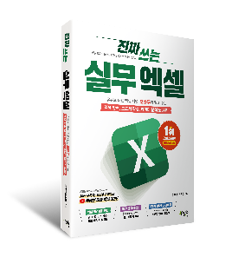
진짜 실무에 꼭
필요한 엑셀
여기에 다 있다!
교재 구매하기
시트 | 제목 | 링크
💻 엑셀 기초 원데이 챌린지 | 엑셀 입문자를 위한 4시간 완성! 엑셀 기초 원데이 챌린지 | 바로가기
🔍 FILTER 함수 기초 | 초보자 맞춤! FILTER 함수 기초 사용법 | 바로가기
⚙️ 실시간 필터링 (다중 조건 실습) | 실무에 바로 적용하는 실시간 필터링 보고서 A-Z 가이드 | 바로가기
🌐 엑셀 함수로 환율 조회 함수 만들기 | 엑셀 기본 함수로 구현하는 환율 조회 자동화 함수 제작 가이드 | 바로가기
✂️ 엑셀 TEXTSPLIT 함수 완벽 정리 | M365 신규 함수 업데이트! 텍스트 나누기 자동화 함수 실습 | 바로가기
📝 엑셀 LET 함수 완벽 정리 | 복잡한 공식 정리부터 자동화까지 LET 함수 하나로 완벽 해결! | 바로가기

